20261022 오후
 |  |  | 참고자료
회의명 | 플로우 차트 공유, 역할분담 회의 |  | 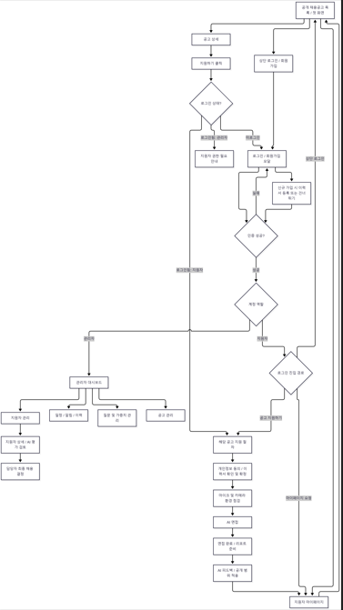 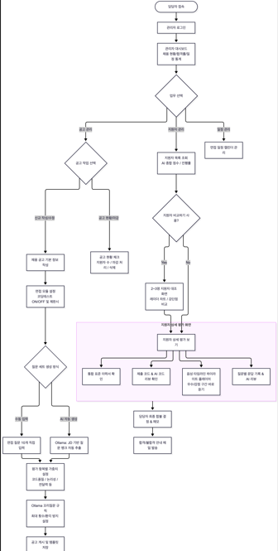 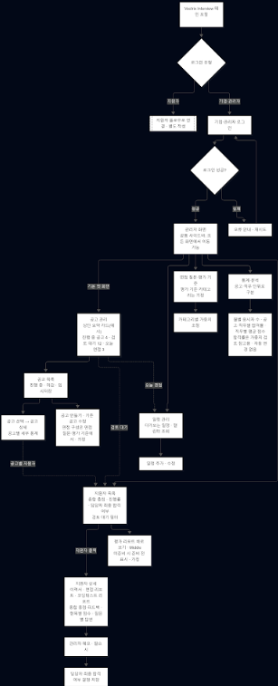
회의 유형 | 플로우 차트 공유
회의 일시 | 2026.10.21 15:00~ 17:00
참석자 | 지웅, 성준, 진희, 소현, 혜현
작성자 | 지웅
회의목적 | 플로우차트가 어떻게 흘러가는지 서로 공유 및 역할분담
요약 | 작성한 플로우차트 공유, 역할 구체화
주요 내용 | 플로우 차트는 공유 드라이브 화면 흐름도에서 확인 가능 1) 플로우 차트 공유 -성준 - 시나리오 별 플로우 차트 - 면접중 임의로 세션을 이탈시 초기화되는 악용 경고메세지 - 오어스를 넣을것인가? 오어스가 존재하되 가입을 먼저해야한다 - 소현 - 대시보드 화면에 처음 들어갔을때 통계적인 화면이 보이는 것보다 공고 화면이 먼저 보이는게 중요하다 통계 화면은 따로 사이드바 쪽으로 해서 따로 배치 - 그렇게 됐을때 보여지는 화면이 다르기때문에 엔드포인트가 다르다는 우려, 하지만 코드만 달라지기때문에 엔드포인트에 관해서는 괜찮다는 의견 - AI예상 스코어 제거 - 지웅 - 전체적인 플로우 차트는 기능적인 부분에서 따라가는 방향, 질문을 DB에 넣고 AI 뽑아서 생성하는 방향으로 플로우 차트 진행 - 코딩테스트 부분에서 monaco editor를 사용하고 judge0를 사용하는 방식을 채택해서 설명 - 완료후 어느 화면이 들어오는지에 대한 질문과 메인페이지로 돌아간다는 답변 - 진희 - 다양한 플로우 차트 ( 전체플로우, 질문생성 플로우, 챙둉결과 리포트, 코테관련 ) 공유 - 질문생성 플로우.png에서 관리자 입력질문, DB에 존재하는 질문은행 선택, LLM이 랜덤으로 생성하는 3가지 방식 보여줌 └ 선생님께서 관리자가 수동으로 입력할 질문이 필요한가? AI를 사용하는데 굳이 수동으로 할 필요가 있는지에 대한 피드백 - 코딩테스트에 관한 플로우, 함정설계 플로우 부분에서 정보 제한, 오류 유도, 모호한 요구로 함정 설계를 해보는 방안도 어떠냐 라는 제안 -혜현 - 답변을 완벽하게 했을때 꼬리질문이 나오지 않고 다음 단계로 진행 - 지원자 상세 평가 보기 부분에서 음성 타임라인 하이라이트 플레이어 우수/감점 구간 바로 듣기 기능을 추가해서 플로우 차트를 만들었고 좋다는 반응 --------------------------------------------------- 2) API 관련 부분 LLM을 로컬로 다운받아 사용을 할것인가 외부 API를 사용해서 사용할것인가 - 로컬로 확정 2.1) 모델 LLM모델로는 Qwen, DeepSeek가 존재하며 현재 정해진 모델은 Qwen을 사용할 예정 Embedding 모델로는 Qwen3 임베딩 모델을 사용할 예정 TTS - Whisper Large-V3 Turbo 사용할 예정 ---------------------------------------------------- 3) 역할분담 - 1차 확정 -> 추후 변경될 가능성이 있음 └ 질문 분석(이력서/꼬리질문) └ 음성 영상 └ 평가(리포트) └ 코딩테스트 2 / 1 / 1 / 1 로 나눠서 하자는 의견 ---------------------------------------------------- 4) 이력서 점수 - 이력수 점수를 넣어야 하냐는 의견, 넣는걸로 진행을 하기로 했고 추후에 팀원 회의를 통한 변경 가능성 존재 | 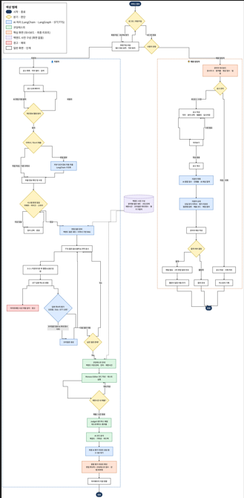 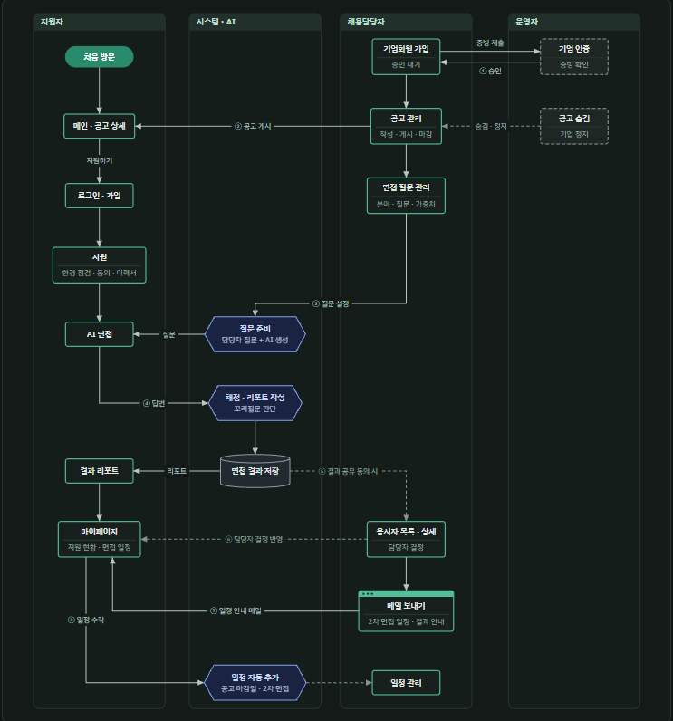

앞으로 해야할 일 | PRD 각자 생성
일정 데드라인 | 26일 (월) PRD, TRD 1차 생성
아직 해소되지 않은 사항 | 임베딩 모델이 어디에 쓰이는지에 대한 구체적인 사용처에 대한 모호함.
노트
팀장님 코멘트

20261022오전
 |  |  | 참고자료
회의명 | TRD, PRD, 기타 문서 확인
회의 유형 | 서류작업 회의
회의 일시 | 2026.10.22 10:10~ 11:10
참석자 | 지웅, 성준, 진희, 소현, 혜현
작성자 | 진희
회의목적 | 역할, 서류작업 어떻게 진행을 해야할지에 대한 논의
요약 | 오늘 오후에 플로우차트 작성 후, 추후 이어지는 논의 진행하기로
주요 내용 | 1. 역할 분담에 관한 의견 나눔. - DB서버 / llm(AI) / 프론트 으로 역할을 나누려고 했음 - 시나리오 별로 하면 어떤가?(관리자페이지, 로그인 페이지, 등등) - 아키텍처, 문서 작성 후에 진행하면 어떨까? 모두가 찬성. 바로 역할을 정하기엔 아직 시기상조라 생각. - 이후 자연스럽게 문서 작성 2. 문서작성 관련 - PRD, 화면정의서, TRD 순서로 나와야 정상적 - 요새는 순서 상관없이 나오지 않느냐는의견도 있음. - 먼저 각자 생각하는 모델, 프론트에서 어떻게 쓸건지 <넥스트JS, 리엑트> 파이썬, fast API는 확정. - LLM 온프리미스 방식으로 할 때 어떤 모델로 쓸 건지 체크 →근데 이게 처음부터 정해버리면 돌이킬 수 없는 문제가 발생할 듯..? →일단 여러개를 한번 선상에서 두고, 최선을 골라보자라는 의견이 지배적 - ★문서대장(Document Register- boss아님)☆ >> 함수목록 , API명세서(개인별 작성도 체크하기), 플로우차트, TRD,PRD,화면정의서 >> 이름, 기능, 등등 작성을 해두면 좋을 것. >> 추후에 디테일한 내용은 추가예정 3. 일정 체크. 1주차(26~30)- 기본프로그램이 만들어질 정도 2주차(11/2~ 6)- 프로그램 세부조정(지연시간 단축, 기술적퀄리티 증가>> 소위 튜닝) 3주차(11/9~13)- 통합테스트 4주차(16~20)- 추후 서류 작성 4. 특이사항, - 코테 넣기로(총점에 포함하되, 별도의 점수로 체크.) - 2차회의는 2시에 진행 - 개인공부도 진행은 선택 | 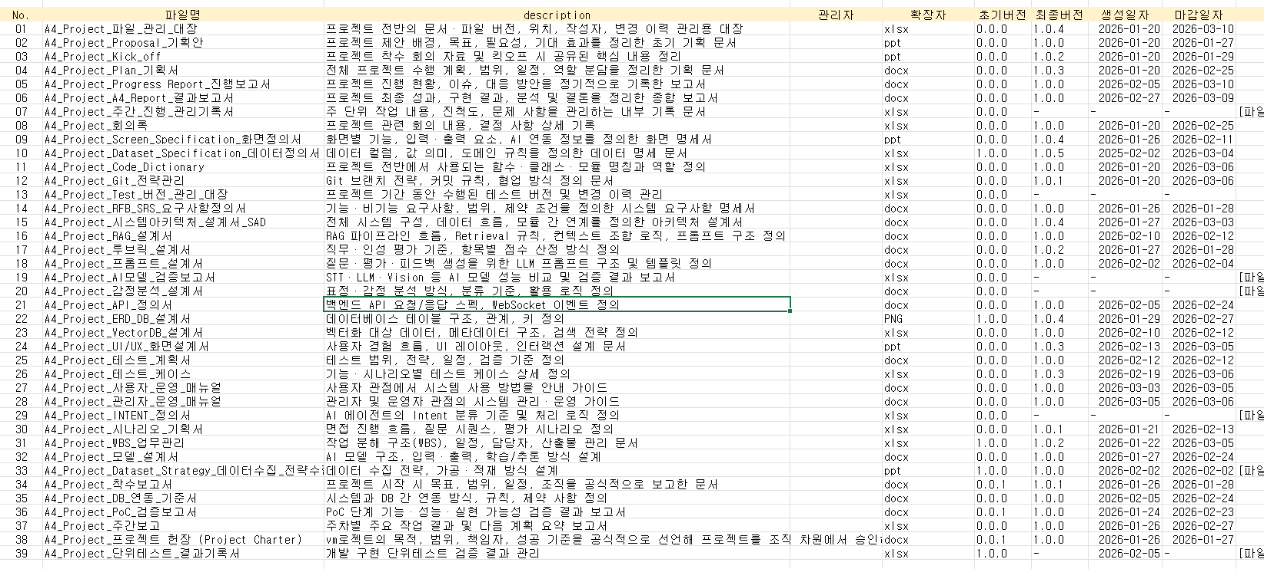

앞으로 해야할 일
일정 데드라인
아직 해소되지 않은 사항
노트
팀장님 코멘트

20261019
 |  |  | 참고자료
회의명 | 기능관련 회의
회의 유형 | 사전 회의
회의 일시 | 2026-10-19 17:30~ 18:30
참석자 | 지웅, 성준, 소현, 혜현
작성자 | 성준
회의목적 | 관리자페이지 기능 구성 마무리
요약 | 관리자페이지(대시보드, 공고목록, 지원자목록, 질문관리 등..) 기능 구성안 논의
주요 내용 | ■ 관리자 페이지 기능 (화이트보드 최종안) 1. 대시보드 (통계) - 월별 응시자 수 - 합격률 (공고·직무별로 나눠서 보기) - 직무별 점수 평균 - 다가오는 일정 2. 공고 관리 - 진행 중 공고 - 마감된 공고 - 공고 만들기 - 기존 공고 수정 3. 지원자(응시자) 목록 - 총점 (AI 종합 점수) - 평가 리포트 바로 보기 버튼 — Middle - 면접 진행률 - 합격 여부 (담당자가 직접 결정) - AI 예상 합격 여부 4. 지원자 상세 - 이력서 (관리자에게는 단일 양식으로 표시) - 평가 리포트 - 항목별 점수 - 합격 여부 - 질문별 답변 - 관리자 메모 5. 일정 관리 - 일정 추가(수정) - 캘린더 6. 면접 질문 - 질문 가중치 (카테고리별) ■ 결정 사항 1. 오늘은 기능만 정하고, UI/UX는 각자 만든다 - 화면 배치(대시보드 한 화면에 모두 넣기 / 탭 / 사이드바)는 방식의 차이이므로 각자 PRD를 쓰면서 UI/UX를 만들어 온다. - 만든 화면을 서로 비교해서 더 나은 방식을 고른다. - 다만 관리자 페이지는 최대한 한눈에 보이는 게 좋으므로, 탭을 쓴다면 지금처럼 6개는 많으니 줄이자는 의견이 있었다. - 지웅 님이 처음 보낸 와이어프레임처럼 대시보드 한 화면 안에 기능을 모아 두는 방식이 보기 편하다는 의견이 있었다. 2. 대시보드 통계 - 합격률과 평균 점수를 모든 직무를 섞어서 보여 주면 의미가 없다. 공고(직무)별로 나눠서 보여 준다. - 합격률이 필요한 이유: 관리자가 면접 가중치를 조정할 때 판단 기준으로 쓰기 위해서다(성준 님 의견). - "이번 달 점수 분포" 대신 "직무별 점수 평균"을 대시보드에 둔다. 공고 관리 안에는 더 세부적인 수치가 들어간다. - 월별 응시자 수는 있으면 좋지만, 메인 화면을 크게 차지하지 않게 한다. - 다가오는 일정은 지웅 님 와이어프레임에 있던 것을 관리자 대시보드로 가져온다. - 면접 완료율(완주율)은 뺀다. 대신 면접을 마치지 않은 지원자에게 마감 전에 자동으로 리마인더 이메일을 보내는 기능을 둔다. 이 리마인더는 관리자 화면 기능이 아니라 백엔드에서 자동 처리되는 기능이고, 알림은 지원자 쪽에 보인다. - (의견) 관리자에게 가장 중요한 건 응시자 관리와 공고 관리이므로 이 두 가지가 먼저 보이고, 통계는 "자세히 보기"로 빼는 게 낫다는 의견도 나왔다. 3. 평가 기준과 가중치 - 평가 기준 자체는 정해져 있다. 관리자(면접관)는 카테고리별 가중치만 조정한다. 가중치 조정 기능은 필수다. 4. 이력서 양식 - 지원자는 자유 양식으로 낸다(PDF 업로드 또는 직접 작성). 지원자 쪽 흐름은 기존 결정 그대로다. · 회원가입 때 이력서 등록(건너뛰기 가능) · 마이페이지에서 등록 · 면접 전에는 서류 등록이 필수 - 관리자에게는 모든 이력서가 하나의 단일 양식으로 보여야 한다. 이름, 사진, 학력, 경력 등을 같은 형식으로 비교하기 위해서다. 즉, 업로드된 이력서에서 정보를 추출해 단일 템플릿으로 변환해서 보여 준다. 템플릿에 넣을 항목은 추가 합의가 필요하다. - 지원자 목록에서 지원자를 누르면 단일 양식의 이력서를 볼 수 있다. 5. 지원자 목록과 상세 - 목록 항목: 총점, 면접 진행률, 합격 여부, AI 예상 합격 여부. 평가 리포트를 목록에서 바로 열어 보는 버튼은 Middle. - 합격 여부(담당자가 직접 결정)와 AI 예상 합격 여부는 이름이 헷갈리지 않게 구분한다. 화면에서는 AI 예상 결과가 먼저 나오고, 그다음 담당자 결정이 나온다. - AI 예상 결과를 목록에 둘지 상세에 둘지 고민했다. 목록에 너무 많은 항목을 나열하지 말자는 의견이 있었다. 화이트보드에는 목록에 적혀 있다. - 상세 항목: 이력서, 평가 리포트, 항목별 점수, 합격 여부, 질문별 답변, 관리자 메모, 개인 정보(?). | 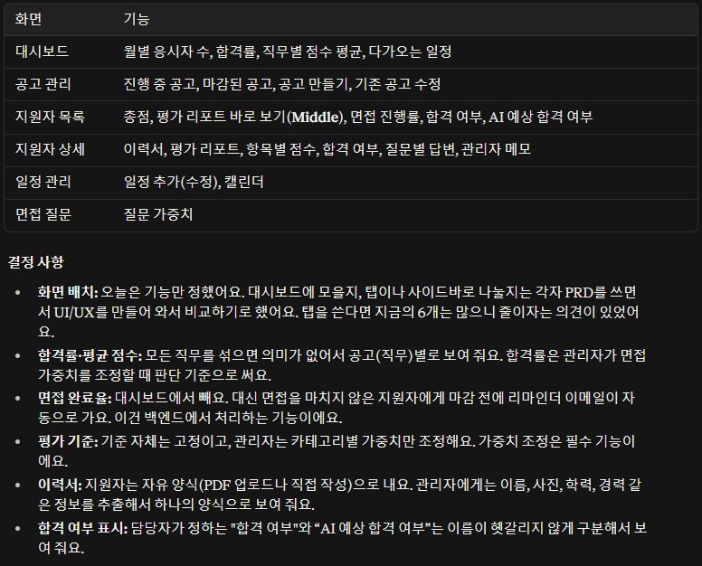

앞으로 해야할 일 | 화면정의서 작성
일정 데드라인 | PRD&TRD 작성 10/21(수)까지
아직 해소되지 않은 사항 | ■ 미결 사항 - 이력서 단일 템플릿에 넣을 항목 확정 - AI 예상 합격 여부의 위치(목록 / 상세) 최종 확인 - 일정 관리, 면접 질문(가중치) 화면의 세부 기능
노트
팀장님 코멘트 | 날씨가 많이 추워졌습니다 모두 몸관리 잘하시고 아프시지 마세용 ㅠㅠ

20261015
 |  |  | 참고자료
회의명 | 기능관련 회의
회의 유형 | 사전 회의
회의 일시 | 2026-10-15 17:30~ 18:30
참석자 | 지웅, 성준, 진희, 소현, 혜현
작성자 | 이진희
회의목적 | 지원자 페이지 기능들을 어떻게 구현하는지에 대한 회의
요약 | 각 페이지 별 기능들과 우선순위(중요도)를 논의
주요 내용 | **지난 회의에 이어서 진행.** 1. 페이지에 대한 기능 중요도 체크(시즌2) (1) 공고 상세 페이지 - 담당자 문의(low) → 문의 자체가 중요하지 않고, 담당자 이메일 연락처만 남겨도 충분하다는 의견. - 지원하기(high) → 명칭자체는 면접진행/지원하기 중요하지 않지만, 일단 버튼 자체는 필요함. - 제목/지원요건/우대사항/업무/정원(high)- 하지만 이건 기능이라는 것보다는, 텍스트에 가까움. (2) 개인정보동의페이지 - 동의하기(high) → 동의체크하고, 다음단계로 이어서 가는 것이 중요. - 파일선택/드래그로 땡기기(high)→ 파일첨부기능이 중요. 기존에 이력서/자소서를 가져올 수 있기 때문에. - 이력서 만들기 버튼 추가(high) → 이력서를 빠르게 작성하는 페이지로 이동 (작성하면 내부에 이력서저장기능?) - 추출 정보 확인(middle) → 파일로 옮긴 이력서 정보를 확인, 이후 간단하게 잘못작성된 부분 수정할 수 있게. - (내부 기능 화면표출x)pdf 리딩(high)→ pdf를 ocr로 읽는 기능 (추가)환경테스트 화면 - 오디오(마이크 점검)점검 화면 -> 카메라(영상)검증 화면 [건의사항(성준)] ** 스피커체크는 사용자(지원자)쪽에서 체크해야하기 때문에 점검 항목에서 제외 (서버에서는 스피커가 잘 작동되는지 알 수 있는 방법이 없음) (3) 면접 진행 페이지 - 질문 순서 자기소개(추가) 인성질문- 2개 자소서 관련 -2개 기업관련- 2개 직무관련- 4개 커스텀- 1개 (면접관 없이 진행) - 따로 면접관의 이미지를 넣지 않게 진행. - TTS/ STT(high) → TTS를 통한 AI의 메시지를 사운드로 옮기는 기능 / 답변자의 답변을 텍스트로 넣어 답변 추출 - 질문에 대한 텍스트 표출(high)→음성으로 놓치는 부분을 텍스트로 표시 - 카메라(high) → 본인의 카메라 연결을 확인하고 이어갈 수 있게끔 - 카운트 /타이머(high) → 두가지 기능: 질문 제한시간 / 카운트 후 답변할 수 있게끔 진행. - 아이트래킹(middle) → 시선 집중도 체크(평가점수) / 시선 벗어날경우(서브모니터나 치팅 경고) - 코딩공간(low) → 탭으로 처리함. - 아키택트(low) → 당장 필요한 기능은 아님. - 진행율(high) → 현재 진행상황을 파악. 필요한 부분이라고 생각함. - 질문별 데이터처리(???) → PRD TRD에서 세세하게 다룰 예정. (4) 면접 완료 / 면접 피드백 / 자소서 작성페이지는 내일 다룰 예정. 2. 마지막 회의 안건에 대한 토론(10분 이야기) (1) 너무 급하지 않게 이야기하자. - 빠르게 진행하려다가 보니까. 서로 조급해지는 것 같다. 그래서 조금의 여유를 (2) 너무 한 곳에 치우친 의견은 좋지 않다.- 의견이 한곳에 몰리는 경우가 많다. (deep한 의견으로 시간소모가 클 수 있기 때문에) 만약에 이에 대한 의견이 들어올 경우 stop을 할 필요가 있다. (3) 코딩테스트 관련 프로그램에 관한 이야기- 링크를 할 수도 있고, 면접페이지 내에서 진행할건지. (4) 이후 시간 배분에 대한 내용. >>금요일 - 관리자 페이지 어떤 내용이 있는지 정리 - 면접지원자 페이지 마무리 진행하기. >>숙제 관리자 페이지에서 어떤 기능을 넣을지 스스로 생각하기 >>월요일 - 관리자 페이지 숙제토대로 다시한번 정리. >>화수요일 > PRD,TRD 각자 작성하기. 각자 담주 목요일에 의견 나누기. (5) 피그마 혜현님이 올려주신거 확인하기. (6) 팀장님 코멘트 회의전에 회의록 확인하기. 3. 어제 팀장님 코멘트 결정되면 자신들이 UX/UI를 제작해서 보여주면 좋을거 같단 생각>> 해당 부분은 금요일에 검토 | 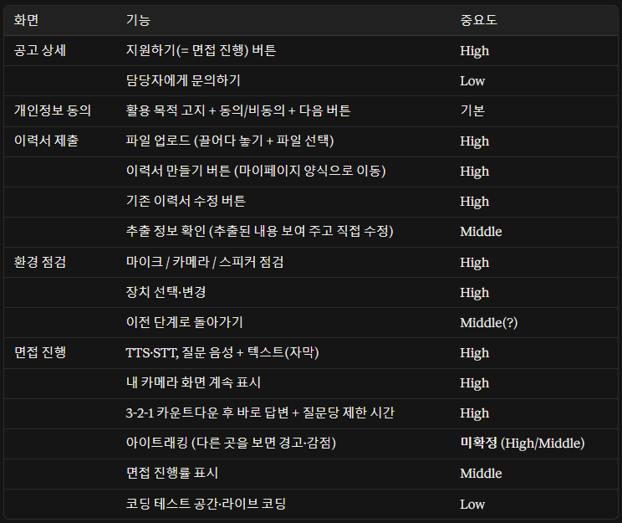
 |  | 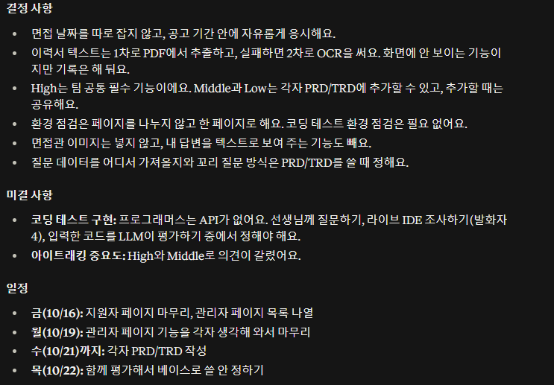
앞으로 해야할 일 | 관리자페이지 기능 / 지원자페이지 기능 마무리 / PRDTRD
일정 데드라인 | PRDTRD 담주 수요일까지.
아직 해소되지 않은 사항 | 코딩테스트 관련 프로그램. 질문에 대한 내용 체크하기
노트 | 진헤라 죄송합니다.
팀장님 코멘트 | 오늘 다들 고생하셨습니다, 기능 정리 표는 구글드라이브 초안/정리 자료 폴더에 넣어놓겠습니다.

20261014
 |  | 참고자료
회의명 | 기능관련 회의 | 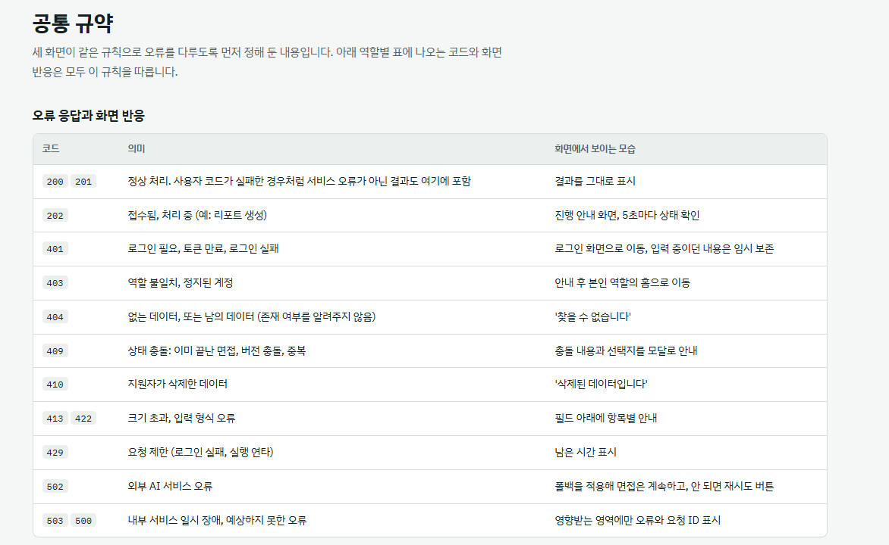 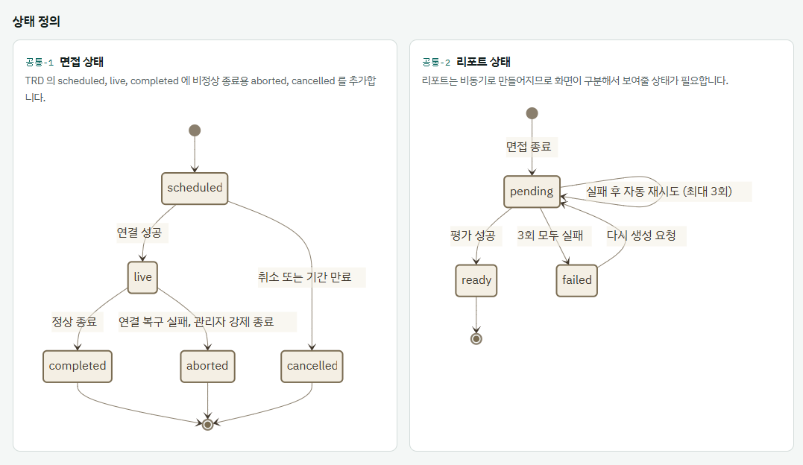 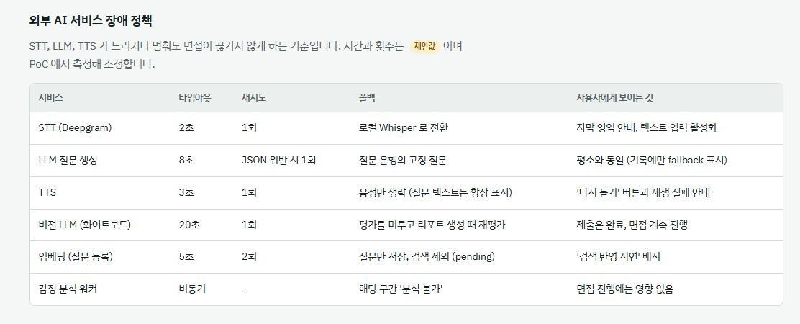 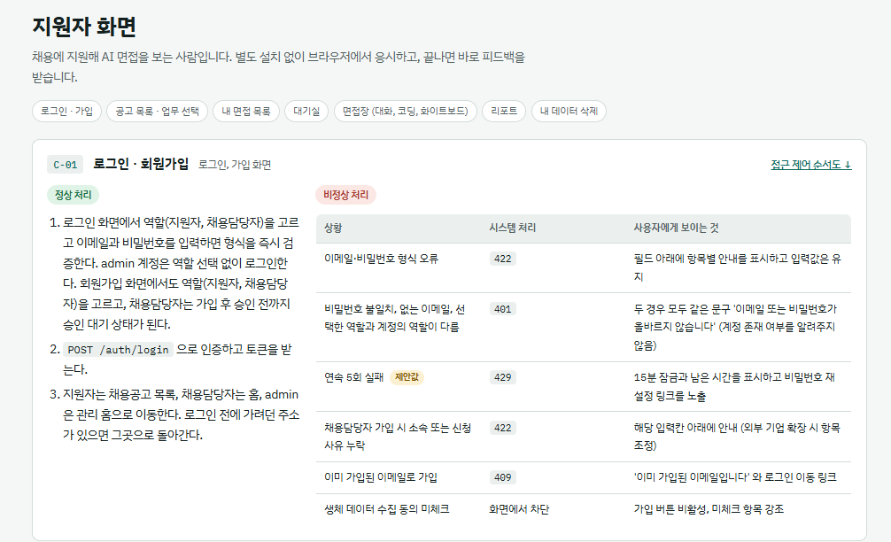 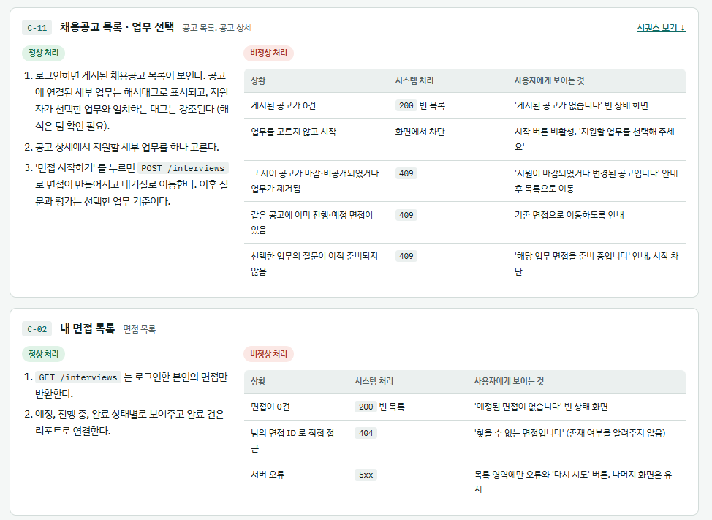 자세한 것은 공유파일 참고
회의 유형 | 사전 회의
회의 일시 | 2026-10-14 17:00~ 18:28
참석자 | 지웅, 성준, 진희, 소현, 혜현
작성자 | 성준
회의목적 | 면접 절차에 대한 전체적인 흐름을 팀원들이 파악/공유하고, 각 페이지에 어떤 기능을 넣을지에 대한 논의
요약 | 각 페이지 별 기능들과 우선순위(중요도)를 논의
주요 내용 | ** 1차 면접(서류면접)을 위한 모의면접이라는 컨셉을 최대한 가져가자는 의견 0) 각 페이지 기능 구현 및 절차에 대한 논의 ## 기능 / 중요도( High / Middle / Low ) 1) 로그인 페이지 1-1) 지원자/담당관을 선택할 수 있는 버튼 (High) 1-2) id 패스워드 검증 : Pydantic 이나 정규표현식을 이용한 검증 기능 (High) 1-3) 로그인 버튼(High) 1-4) 회원가입 버튼(High) : 페이지 안의 작은 창으로 구현(modal 방식) 2) 회원가입 페이지(로그인 화면의 modal 로 구현) 2-1) 회원 가입때 입력할 사항 리스트 (아래 사항은 모든 필수입력(High)로) - 이름 - 아이디 : 이메일 형식으로 작성하도록 - 비밀번호 / 비밀번호 확인 - 생년월일 : YYYY/MM/DD or YY/MM/DD 등 형식에 관해선 향후 논의 필요.. - 이메일 : 소셜 이메일 형식 - 성별 : 남/녀 - 연락처검증 : 010-0000-0000 / 010 0000 0000 방식 논의 필요 2-2) 구글 OAuth 2.0 인증 절차 진행 (Low) 2-3) 아이디/패스워드 찾기 기능(Middle) 3) 자소서 및 이력서 작성 페이지 3-1) 작성 Skip 기능 (Middle) 근거 : 채용공고를 먼저 보게끔해서 지원자의 심리적 부담감을 덜어주기 위함 3-2) 파일 첨부 및 작성하기(High) 4) 지원자 공고 페이지 4-1) 직무 카테고리 필터(Middle) 4-2) 산업군 및 세부 직무 등 검색 기능(Low) 4-3) 공고리스트 - 공고보기/지원하기(High) 4-4) 지원자 공고 화면 상단에 마이페이지 화면에 들어갈 수 있는 아이콘 기능(High) 5) 공고 상세 페이지(지원자 공고 페이지 에서 공고상세 버튼을 누르면 나오는 화면) 5-1) AI 면접 진행 버튼 5-2) 개인정보동의 절차 5-3) 이력서 등록(수정 or 신규) 5-4) 시스템 환경 점검(오디오, 화면, 마이크 등..) 6) 마이페이지(사이드바? 아예 다른화면으로 전환?) 5-1) 공고지원현황(High) 5-2) 이력서 등록/수정(High) 5-3) 프로필정보수정(High) 5-4) 일정관리 or 캘린더(Low~Middlle) 7) 면접진행 페이지 7-1) 코딩테스트 기능(논의필요) 7-2) 화이트보드를 이용한 시스템 아키텍처 설계 테스트(논의필요) 8) 면접완료 페이지 8-1) '면접이 완료되었습니다. 최종 리포트 작성까지 3~5분정도 소요됩니다' 문구가 나온 뒤 AI의 피드백 및 루브릭 평가 지표 점수 등 최종 리포팅 화면으로 리프레시
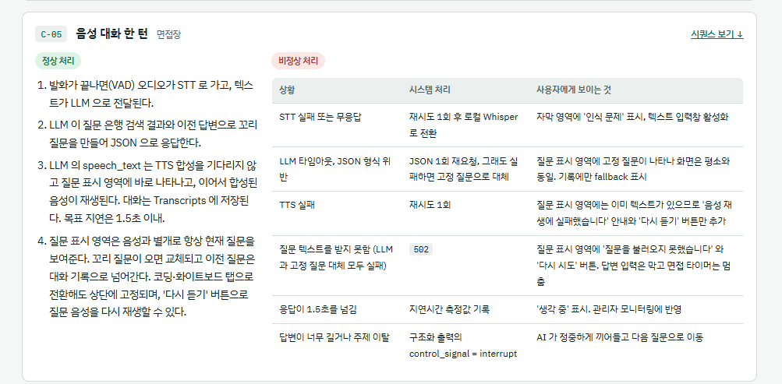
 |  |  | 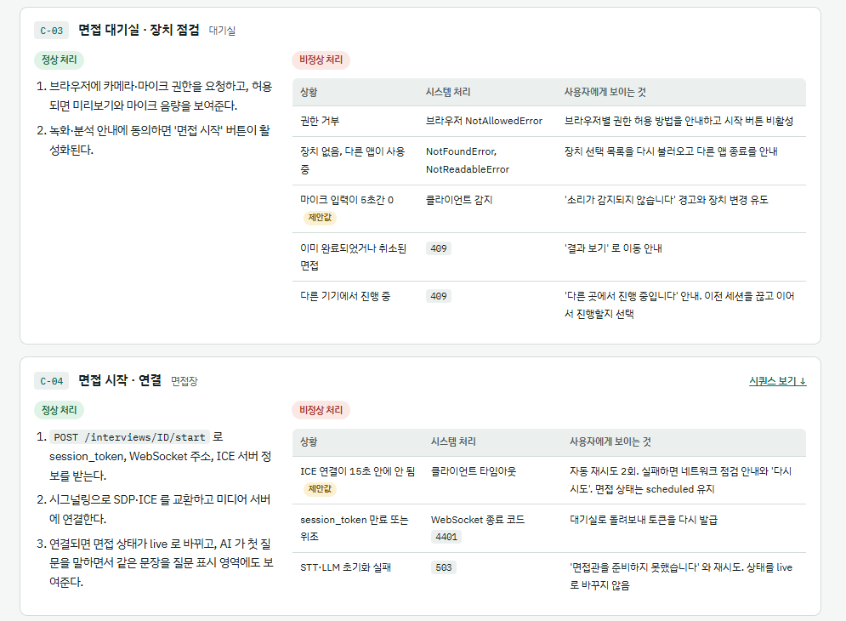
앞으로 해야할 일 | PRD/TRD 작성은 차주 수요일(10/21)까지
일정 데드라인 | 화면 기능 구현에 대한 논의는 10/16(금용일) 까지 잠정적으로..
아직 해소되지 않은 사항 | 1. 일정 관리 기능을 어떤식으로 화면에 나타낼 건지? 지원자의 마이페이지? 채용담당자 관리 페이지? 둘다? 2. 면접진행 페이지에 대한 아직 상세한 논의가 이루어지지 않아서 이 부분 내일부터 논의 필요 3. 추가적으로 각 페이지별 추가 기능, 구현 방식, 화면 전환 방식 등 논의가 필요 4. 기업별 정보 유출 방안에 대해서 생각해보기
노트 | 현재 진행중인 공고 달력으로 기간 보여주기(추천)
팀장님 코멘트 | 화면 기능 구현에 대한 논의는 10/16(금요일) 까지 완료를 목표, 결정되면 자신들이 UX/UI를 제작해서 보여주면 좋을거 같단 생각

20260929
 |  | 참고자료
회의명 | 1차 조사 회의 | 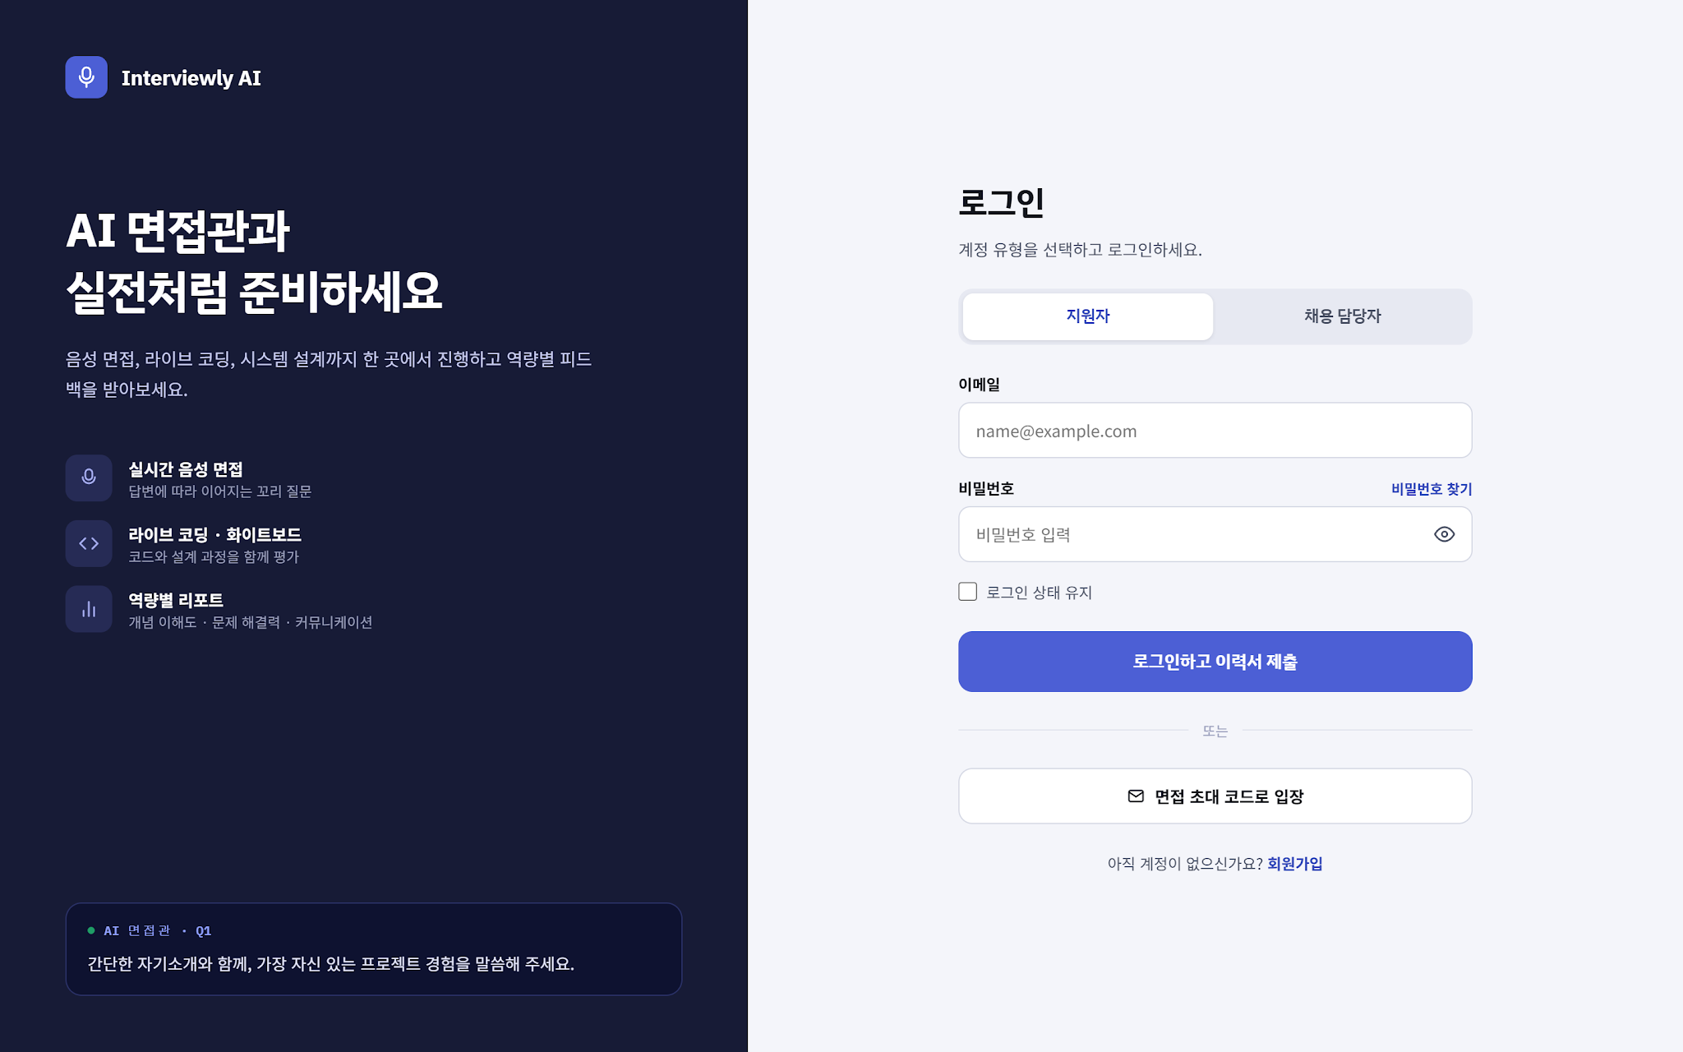 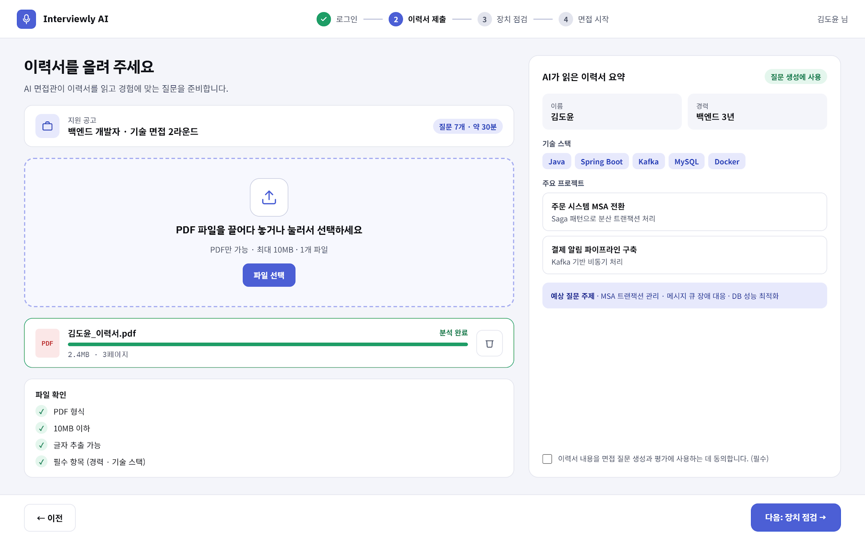 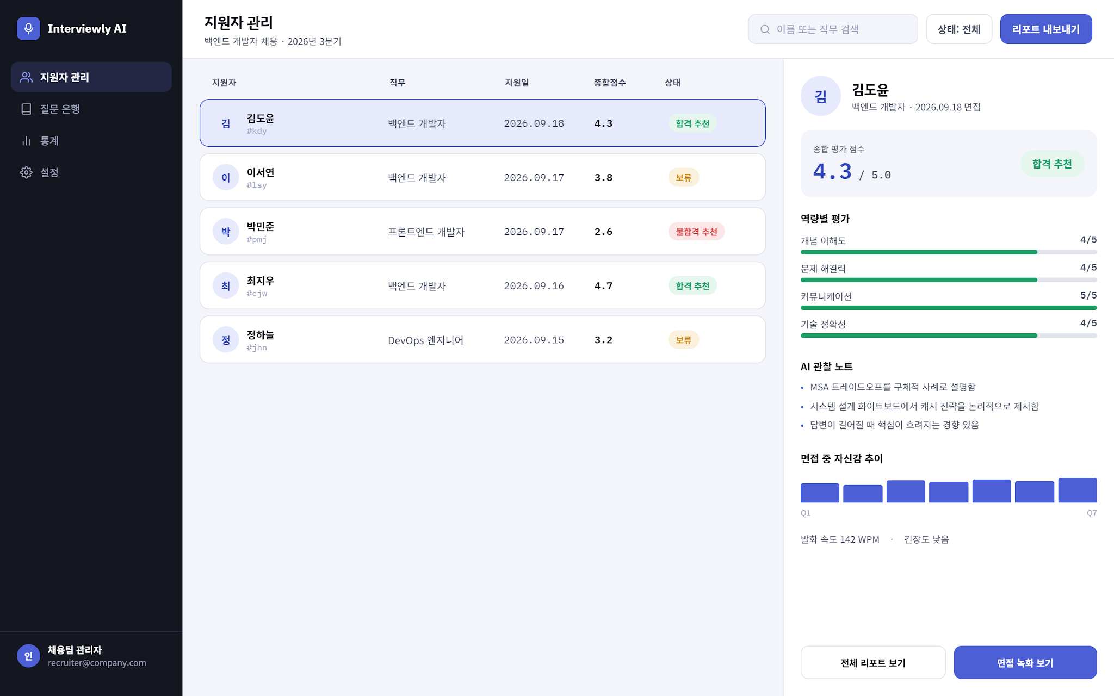
회의 유형 | 조사관련 회의
회의 일시 | 2026-09-29 17:30~18:30
참석자 | 지웅, 소현, 진희, 혜현, 성준
작성자 | 진희
회의목적 | 수업중 1차 조사 회의
요약 | 사전작업을 위한 1차 조사 관련 회의
주요 내용 | 1. 성준님의 사람인 모의면접 탐방. (1) 절차 > 회원가입 / 로그인 /면접설정/ 장치점검/ 면접진행 / 평가루브릭 및 리포트확인 / 면접이력보기와 데이터 삭제 (2) 면접방식 > 연습면접과 실전 면접 (3) 면접방식 분류: 공고 / 기업별 / 전형별 면접 (4) 면접관 페르소나 * 정리 : 우리가 간략한 절차가 확인이 필요하고, 어떤 방식으로 진행해야할 지 조사할 필요가 있음. * 실제 차례를 어떻게 진행할지 체크하고 추가적으로 할 부분에 대해서 논의함 * 면접관 페르소나의 방식에 대해서 이야기함. 면접관의 설정을 질문에 넣을지, 평가에 넣을지 2. 지웅님의 모의 면접사이트 이미지 * 로그인화면, 평가화면, 면접화면, 개요화면 예시 작성. * 평가항목을 그대로 진행할지에 대한 이야기. * 페르소나를 추가했을 때, 어떻게 해야할지에 대한 내용 3. 우리가 해야할 것. 모의면접 사이트 탐방하기(화요일까지) 어떤 모의면접을 목표로 하는지에 대한 내용. 모의면접 차별점. 탐방한 모의면접의 장점, 단점, 보완할 점을 추가해서 넣기

앞으로 해야할 일 | 모의면접 자료 조사 하기 / 팀이름 정하기
일정 데드라인 | 9월 30일 지웅(예비군) /// 모의면접사이트 2곳 해보기(10월 6일까지)
아직 해소되지 않은 사항 | 팀 이름
노트 | 혼자서 모의면접에 대해서 고민한 성준님 칭찬해~!
팀장님 코멘트

20260923
 |  | 참고자료
회의명 | 사전 계획 회의 |      
회의 유형 | 사전 회의
회의 일시 | 2026-09-23 17:30~18:30
참석자 | 지웅, 소현, 진희
작성자 | 진희
회의목적 | 수업 중, 사전 회의
요약 | 추석 잘 보내고, 다음주 월요일에 사전작업하자!
주요 내용 | 0. 로고 관련 - AI에 대한 노골적인 표현이 오히려 모의면접에 정체성을 흐트려뜨릴 수 있다. - 반대로 우리가 AI에 대해서 공부했다는 것이 좀 더 잘 보일 수 있다. - 팀명과 로고 관련해서는 나중에 진행예정 1. 팀장님 의견 4단계 (1) 기획 (2) 화면(프론트엔드) (3) 백엔드(기능) (4) 평가 테스트 >> 선생님 피드백으로 프론트,백엔드 같이 진행해야한다고 말씀해주심. 수정 1. 기획 2. 제작 3. 평가 4. 수정 5. 재평가 순으로 진행예정. 2. 현재 할 수 있는 부분에 대한 고찰 (1) 모의면접 사전 조사 / 실제 기업에서 어떻게 모의면접을 진행하는지 - 정확하게 어떻게 흘러들어가는지 알아보기 - 각 기업별 특징 분석 (2) 기업조사 /면접에 어떤내용의 질문이 들어가야하는지 - 실제 면접들의 자료 분석 - 기업의 홈페이지에서 자료 찾기 - AI의 학습 방향 정하기 기획단계에서 할 수 있는 서류 작성해보기 이전기수의 자료 확인 잘해보기 총 39개의 서류 >> 이를 베끼는 것이 아닌, 우리가 어떤 부분에 대해서 서류로 남겨놓을지에 대한 분석 이전기수의 자료를 통해서 배운 것들 / 20분 / 15질문(추정) >> 관리자 / 면접기업 / 개인 페이지 구분

앞으로 해야할 일 | 모의면접 자료조사 / 기업조사 / 우리가 작성할 서류 정리
일정 데드라인 | 잘 쉬기(~9/27)
아직 해소되지 않은 사항 | 깃허브 / 무엇을 해야할지 정하기
노트 | 모두 파이팅!
팀장님 코멘트

